Como usar o Plano de Estudos
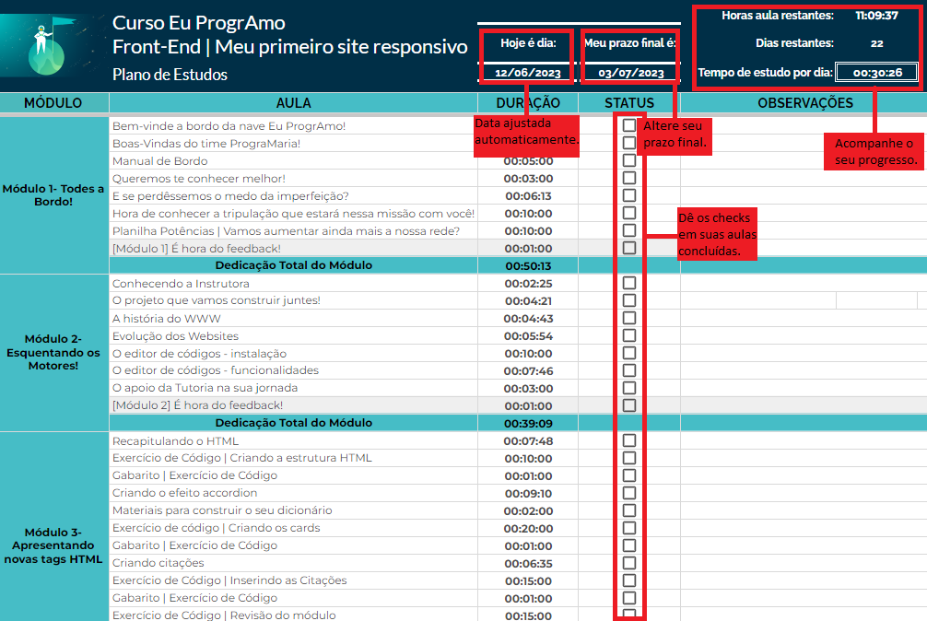
Seja bem-vinde ao Plano de Estudos do Curso Eu ProgrAmo!

A intenção desse planilha é ajudar você, alune, a se organizar para concluir o curso, além de mostrar em tempo real seu progresso, quantos dias ainda tem no seu plano e todas as aulas e exercícios que vem pela frente! Aqui damos uma breve explicação do campo EDITÁVEL: "Status" e "Meu prazo final", além de explicar como funcionam os campos NÃO EDITÁVEIS: "Hoje é dia", "Horas aula restantes", "Dias restantes", "Tempo de estudo por dia". Caso ainda tenha dúvidas, nos contate através do discord de sua turma ou telegram. Bons estudos! :)

